目次_2021.12月公開_医療機関リスト
【目次】 |  | 【参考】
1 | 北海道 | ○ | 外国人患者への診療に協力する意志がある医療機関のうち、都道府県により適格性があると判断された医療機関が掲載されます。
2 | 青森県 |  | 都道府県が不適格と判断した医療機関は掲載されません。
3 | 岩手県
4 | 宮城県 | 〇 | 都道府県が地域の医療体制を考慮して選出した医療機関は「外国人患者を受け入れる拠点的な医療機関」として、以下の２つのカテゴリーを設け掲載されています。
5 | 秋田県 |  | カテゴリー１：入院を要する救急患者に対応可能な医療機関 （都道府県で１つ以上）
6 | 山形県 |  | カテゴリー２：診療所・歯科診療所も含む外国人患者を受入可能な医療機関 （二次医療圏に１つ以上）
7 | 福島県
8 | 茨城県
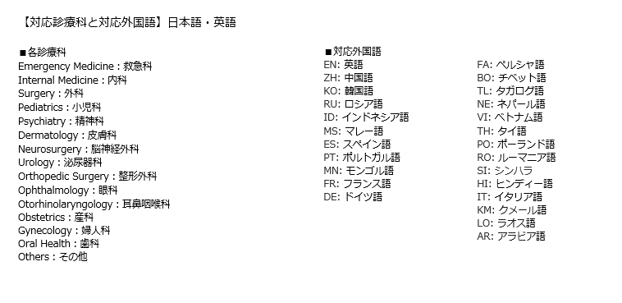
9 | 栃木県
10 | 群馬県
11 | 埼玉県
12 | 千葉県
13 | 東京都
14 | 神奈川県
15 | 新潟県
16 | 富山県
17 | 石川県
18 | 福井県
19 | 山梨県
20 | 長野県
21 | 岐阜県
22 | 静岡県
23 | 愛知県
24 | 三重県
25 | 滋賀県
26 | 京都府
27 | 大阪府
28 | 兵庫県
29 | 奈良県
30 | 和歌山県
31 | 鳥取県
32 | 島根県
33 | 岡山県
34 | 広島県
35 | 山口県
36 | 徳島県
37 | 香川県
38 | 愛媛県
39 | 高知県
40 | 福岡県
41 | 佐賀県
42 | 長崎県
43 | 熊本県
44 | 大分県
45 | 宮崎県
46 | 鹿児島県
47 | 沖縄県

